Randvoorwaarden
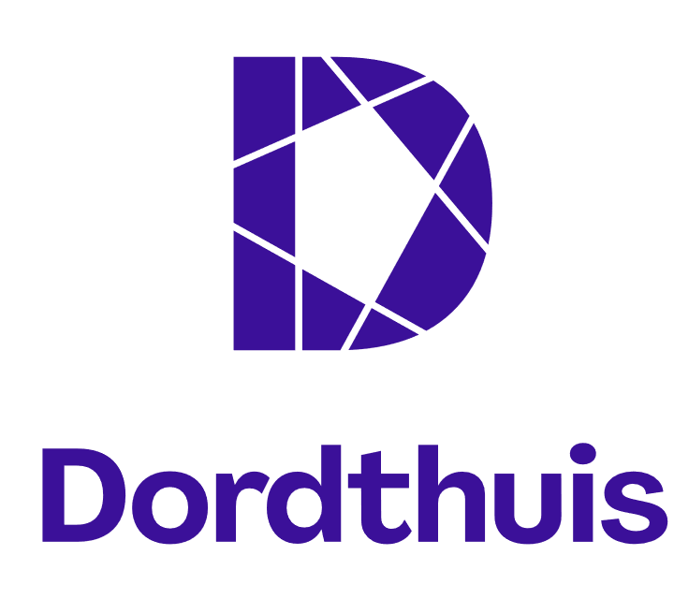
Randvoorwaarden exploitatie Horeca Dordthuis | Openingstijden scenario vooruitstrevend

DORDTHUIS | MA | DI | WO | DO | VR | ZA | ZO | TOTAAL | KOFFIEBAR 1E VERD. | MA | DI | WO | DO | VR | ZA | ZO | TOTAAL
Open | 8:00:00 | 8:00:00 | 8:00:00 | 8:00:00 | 8:00:00 | 9:00:00 | 9:00:00 |  | Open | 8:00:00 | 10:00:00 | 8:00:00 | 10:00:00 | 8:00:00 | 0:00:00 | 0:00:00
Sluiten | 22:00:00 | 22:00:00 | 22:00:00 | 22:00:00 | 22:00:00 | 17:00:00 | 17:00:00 |  | Sluiten | 16:00:00 | 20:00:00 | 16:00:00 | 20:00:00 | 16:00:00 | 0:00:00 | 0:00:00
Open/sluit tijd | 0:00:00 | 0:00:00 | 0:00:00 | 0:00:00 | 0:00:00 | 0:00:00 | 0:00:00 |  | Open/sluit tijd | 1:00:00 | 1:00:00 | 1:00:00 | 1:00:00 | 1:00:00 | 0:00:00 | 0:00:00
Totaal uren | 14:00:00 | 14:00:00 | 14:00:00 | 14:00:00 | 14:00:00 | 8:00:00 | 8:00:00 | 86:00:00 | Totaal uren | 9:00:00 | 11:00:00 | 9:00:00 | 11:00:00 | 9:00:00 | 0:00:00 | 0:00:00 | 49:00:00

KOFFIEBAR BG | MA | DI | WO | DO | VR | ZA | ZO | TOTAAL | WERKCAFÉ / BAKERY | MA | DI | WO | DO | VR | ZA | ZO | TOTAAL
Open | 8:00:00 | 8:00:00 | 8:00:00 | 8:00:00 | 8:00:00 | 9:00:00 | 9:00:00 |  | Open (bemand) | 8:00:00 | 8:00:00 | 8:00:00 | 8:00:00 | 9:00:00 | 9:00:00 | 10:00:00
Sluiten | 22:00:00 | 22:00:00 | 22:00:00 | 22:00:00 | 22:00:00 | 17:00:00 | 17:00:00 |  | Sluiten (bemand) | 17:00:00 | 19:00:00 | 17:00:00 | 19:00:00 | 16:00:00 | 17:00:00 | 16:00:00
Open/sluit tijd | 0:00:00 | 0:00:00 | 0:00:00 | 0:00:00 | 0:00:00 | 0:00:00 | 0:00:00 |  | Open/sluit tijd | 2:00:00 | 2:00:00 | 2:00:00 | 2:00:00 | 2:00:00 | 1:00:00 | 1:00:00
Totaal uren | 14:00:00 | 14:00:00 | 14:00:00 | 14:00:00 | 14:00:00 | 8:00:00 | 8:00:00 | 86:00:00 | Totaal uren | 11:00:00 | 13:00:00 | 11:00:00 | 13:00:00 | 9:00:00 | 9:00:00 | 7:00:00 | 73:00:00

Eet- en drink hubs zijn onbemand, worden verzorgd en aangevuld door het personeel van het werkcafé tijdens de open/sluit uren (cateraar van werkcafé dient dit dus ook te doen).
Tevens voert de kok van het werkcafé samen met de locatiemanager gezamenlijk de algehele inkoop uit voor ook de bakery, werkcafé, de barista's, foodhubs, etc. en bereiden alle gerechten waar nodig.

OVERIGE KENGETALLEN
Gebruikers* (diverse groepen, van bezoekers tot medewerkers) | 500,000
*Per jaar, inschatting, mogelijk meer
Aantal medewerkers | ±700 per werkdag
(Er worden zo'n 1400 FTE gehuisvest)
Omzet functies | Diverse:
 | Werkcafé
 | Koffiebars
 | Eet- en drink hubs
 | Banqueting
Aantal Eet- en drink hubs | 13

